Tema 1
Volver

 | TEMA 1
 | Se deben agregar en la siguiente pantalla

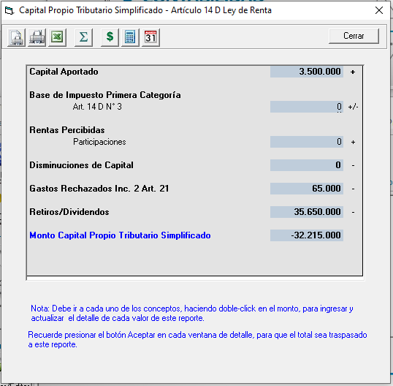
 |  |  | Partida 1 | Partidas Inc. 1° Art. 21 que no Pagan 40%
 |  |  | Partida 2 | Mas Ajustes
 |  |  | Partida 3 | Menos Ajustes
 |  |  | Partida 4 | INR Propios
 |  |  | Partida 5 | Aumentos de Capital

 |  |  | El CPT Simplificado debiese quedar de la siguiente manera |  | Resumen

 | Respuesta a Correo Franca 27,10 15:43
 |  | Franca espero que estes bien.. con respecto a tú consulta

 |  | 1° los Otros Ajustes Aumentos y disminuciones debiese tener acumulados de años anteriores (igual como las otras grilla)
 |  | 2° con eso quedaría ok
 |  | 3° aca el usuario ingresa fecha, descripción y monto…. Estos se traspasan como total para el año siguiente (año y monto)

 | Respuesta a Correo Franca 27,10 15:50
 | OK. Este es el valor que luego se traspasa a RAB, no el valor anual?

 | Exacto Franca

 | Me parece raro.... Porque todo depende de cuántos años ingrese el cliente hacia atrás...

 | Aca va ser responsabilidad del cliente este primer año ingresar la información de años anteriores

 | De esta manera tengo que guardar el valor del año, para la variación anual, y el valor del año más el acumulado de años anteriores?

 | La verdad estoy guardando sólo un valor.

 | Te agradeceré lo verifiques bien porque guardar dos valores por cada partida no es menor en la tabla.

 | En este caso se debe guardar los dos valores y traspasar el total al HR RAD

 | Otra consulta: en el CPS simplificado general, tampoco se considera comprobante de apertura, verdad?

 | Si no, cuando el cliente registra el valor del año anterior, se duplicaría el valor. Te queda claro esto no?

 | Exacto Franca

 | Si tienes dudas de lo que te pregunto, me llamas.

 | Todo lo que me contestes debe quedar en los documentos de especificaciones que me mandaste, por favor.

 | Toda la razón

 | Gracias. Saludos,

 | Franca

Partida 1
Volver

 | Partidas Inc. 1° Art. 21 que no Pagan 40%

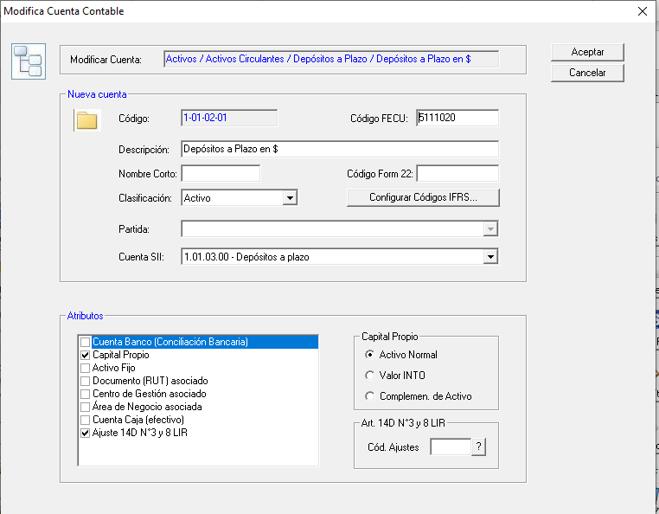
 | 1° | Se debe crear en los ajustes de cada cuenta contable
 |  | un item que controle esta partida

 | 2° | El código de ajuste es
 |  |  | 1144 | Partidas del inciso primero no afectas al IU de tasa 40%

 |  | este código se debe crear

 | 3° | Debe
 |  |  | Permitir Ingreso Manual
 |  |  | Traer la informacion
 |  |  |  | Comprobantes Egreso, Tipo Ambos

 | 4° | Este item se parece al 990
 |  |  | Pantalla debe cumplir las mismas caracteristicas

Tema 2
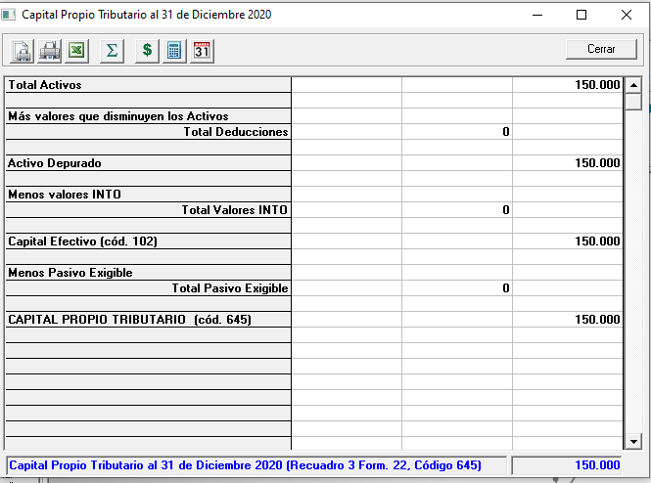
Volver

 | Tema 1
 |  | en el calculo del CPT Simplificado si el monto
 |  | abajo da negativo, para efectos debe ser $ 0
 |  | (importante que debe guardar el valor pero
 |  | mostrar $ 0)

 | Tema 2
 |  | En el caso de empresas que tengan marcado el "Art. 14 D N°8" Hay que preguntar si ingresos no superan las 50.000 UF
 |  | y señalar que no esta obligado a hacer (pero sistema muestra igual el cálculo)
 |  | (la pregunta se puede hacer solo una vez)

 | Tema 3
 |  | en el titutlo colocar en parentesis | (según normas art. 2 N° 10 Ley de Renta)

